상품제안서
KF94 코로나감염예방키트 | 상품코드: S14885

 |  |  |  |  |  |  | 02-713-8555 | www.synergygift.co.kr
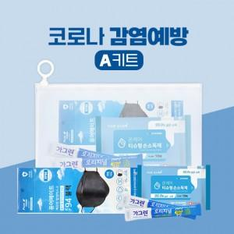 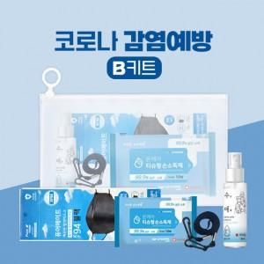 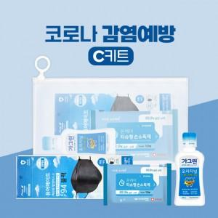

【상세/제작정보】 | 생활속 꼭 필요한 5종 감염예방키트

【인쇄/포장옵션】 | [기본인쇄] 풀칼라, [마스크] 실크 / 지퍼백포장

【공급단가】 | 수량 | 300~ | 1,000~ | 3,000~ | 5,000~ | 10,000~
*VAT별도 | A 키트 | 2,770원 | 2,670원 | 2,570원 | 2,470원 | 2,370원
 | B 키트 | 3,780원 | 3,640원 | 3,510원 | 3,370원 | 3,240원
 | C 키트 | 3,220원 | 3,100원 | 2,990원 | 2,870원 | 2,760원

【상품 URL】 | https://www.synergygift.co.kr:443/src/goods_detail.php?gdno=18533

